Sheet1
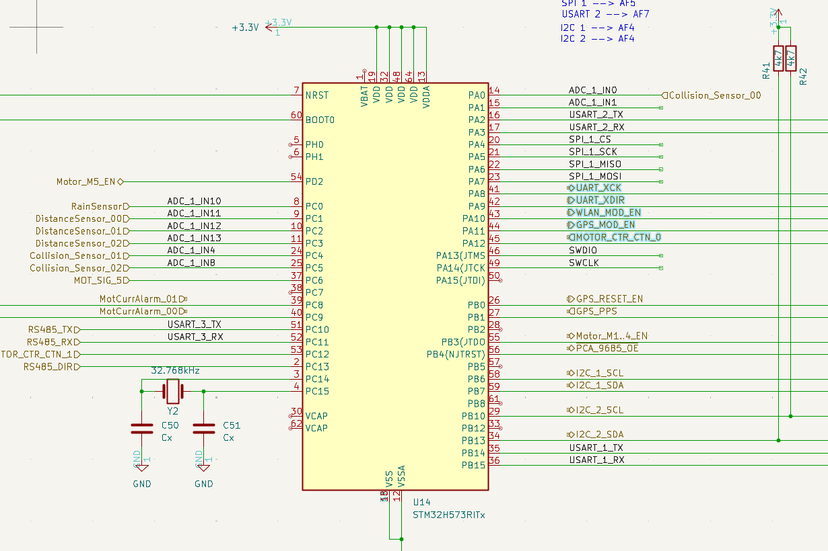
 | Bezeichnung | Art | Count | Beschreibung
Sicherheit
 | NotAus | GPIO | 1 | NotAus-Schalter | GPIO
 | Kollision | GPIO | 3 | Kollision Sensor | GPIO
 | Abstandssensor | ADC | 3 | US oder TOF IR/Laser | ?
Motor
 | PCA92…. PWM | I2C - 1 | 2 | evtl. Ersatz für GPIO
 | Motor R |  |  | Motor Rechts
 | EN | GPIO | 0 | Enable Pin | GPIO PWR EN
 | Sig | Counter | 1 | Input Counter | CTR
 | V/R | GPIO | 1 | Vorwärts/Rückwärts
 | VEL | PWM | 0 | Geschwindigkeit | TIM
 | Motor L |  |  | Motor Links
 | EN | GPIO | 0 | Enable Pin | GPIO PWR EN
 | Sig | Counter | 1 | Input Counter | CTR
 | V/R | GPIO | 1 | Vorwärts/Rückwärts
 | VEL | PWM | 0 | Geschwindigkeit | TIM
 | Motor R |  |  | Motor Rechts
 | EN | GPIO |  | Enable Pin | GPIO PWR EN
 | Sig | Counter | 1 | Input Counter | CTR
 | V/R | GPIO | 1 | Vorwärts/Rückwärts
 | VEL | PWM | 0 | Geschwindigkeit | TIM
 | Motor L |  |  | Motor Links
 | EN | GPIO |  | Enable Pin | GPIO PWR EN
 | Sig | Counter | 1 | Input Counter | CTR
 | V/R | GPIO | 1 | Vorwärts/Rückwärts
 | VEL | PWM | 0 | Geschwindigkeit | TIM
 | Motor M |  |  | Motor Schneidewerk
 | EN | GPIO | 0 | Enable Pin | GPIO PWR EN
 | Sig | Counter | 1 | Input Counter | CTR
 | V/R | GPIO | 1 | Vorwärts/Rückwärts
 | VEL | PWM | 0 | Geschwindigkeit | TIM
 | INA228 | I2C - 1 |  | Strom, Spannung für Motor R
 | alarm | GPIO | 1 | Trigger level für Strom (Interrupt) | GPIO - OpenDrain
 | INA228 | I2C - 1 |  | Strom, Spannung für Motor L
 | alarm | GPIO |  | Trigger level für Strom (Interrupt)
 | INA228 | I2C - 1 |  | Strom, Spannung für Motor M
 | alarm | GPIO | 1 | Trigger level für Strom (Interrupt) | GPIO - OpenDrain
 | FET-Disable | GPIO | 1 | Motorspannung abschalten bei Fehler | GPIO
 | FET-Disable | GPIO | 1 | evtl Mähwerk abschalten | GPIO
Sensor
 | Licht | PCA92…. PWM | 1 | Licht
 | Bremslicht | PCA92…. PWM | 1 | Licht
 | Kompass | I2C - 0 | 2 | Kompass (eCompass)
 | BME280 | I2C - 0 |  | Temp, Druck, Luftfeuchtigkeit
 | BMI160 | I2C - 0 |  | Beschleunigungs- und Drehratensensor
 | Licht | I2C - 3 | 2 | Lichtsensor
 | PIR GridEye | I2C - 3 |  | 8X8 PIR sensor
 | GPS | UART 0 | 2 | GPS-Ortung
 |  |  | 1 | GPS EN
 | Schleife | ADC | 3 | Schleifen-Sensor

Komfort
 | ESP32 | UART 1 | 5 | WLAN/BT Kommunikation (Evtl. Kamera)
 | Display | I2C - 3
 | Tastatur | I2C - 3
 | Mähwerk |  |  | Höhenverstellung Mähwerk
 | FRAM | SPI | 4 | Speicher für Konfiguration / Karte
 | WS2128 | GPIO |  | Lichteffekte
 |  |  | 44

STM32H573 |  |  | 49

